Blad1
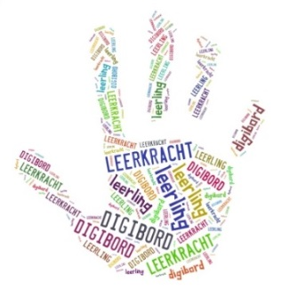
 |  |  | Helpende Hand Bij Onderwijs
 |  |  | Ravensdonk 2
 |  |  | 5653KS Eindhoven
 |  |  | www.helpendehand-bij-onderwijs.nl
 |  |  | info@helpendehand-bij-onderwijs.nl
 |  |  | KvKnummer: 59621818

Naam school invullen |  | meldt zich aan voor een abonnement op de analyseformulieren
van Helpende Hand Bij Onderwijs. Het abonnement geldt vanaf ontvangst betaling 1 jaar. U
ontvangt na 1 jaar een mail met een rekening voor het nieuwe jaar. Opzeggen van het abonnement
kan op ieder moment. Restitutie van betaald abonnementsgeld is niet mogelijk.
Bij niet tijdige betaling vervalt het abonnement met ingang van einde betaalde termijn. Helpende
Hand Bij Onderwijs heeft na afloop van de betaalde periode geen plicht meer om updates te
verstrekken.
Na aanmelding ontvangt u een factuur. Deze factuur betaalt u onder vermelding van het factuur-
nummer. Na ontvangst van de betaling ontvangt u een bevestiging met daarin de einddatum van
het abonnement.

Gelieve onderstaande gegevens volledig in te vullen, op te slaan en aan mij te sturen of te mailen.
Naam school: | invullen
adres: | invullen
postcode/plaats: | invullen
telefoon: | invullen
contactpersoon: | invullen
e-mailadres: | invullen

Heeft u nog vragen, u kunt deze altijd via bovenstaand mailadres mailen. Mail wordt in de regel
binnen 2 werkdagen beantwoord.

Dank voor uw vertrouwen in mijn product,
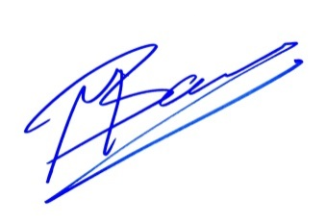
Martijn van Baare
Helpende Hand Bij Onderwijs

